IMG
前台: | 首頁 | 共31+1個UC
 | 查看常見問題
 | 聯繫客服QA |  | 前台
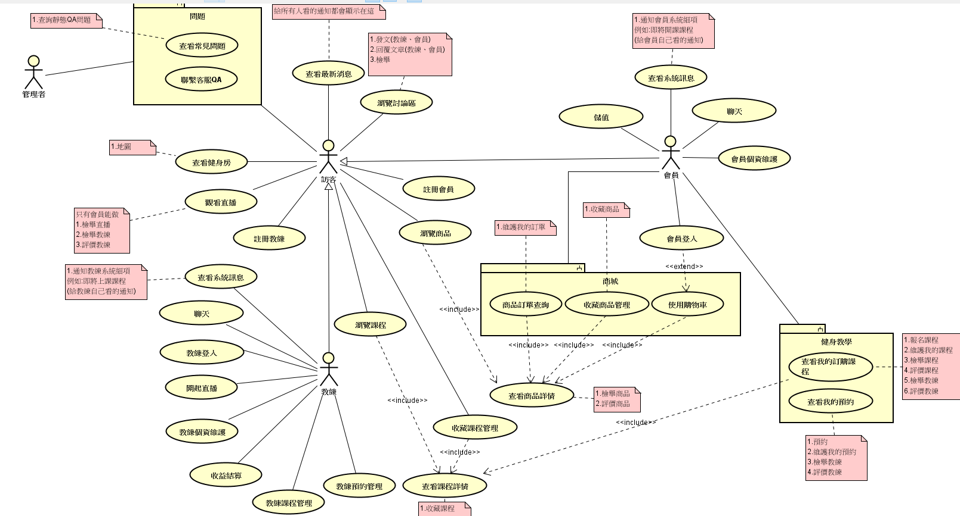
 | 查看健身房
 | 查看最新消息

 | 觀看直播
 | 瀏覽討論區
 | 瀏覽課程
 | 查看課程詳情
 | 收藏課程管理

 | 註冊教練
 | 教練登入
 | 教練個資維護
 | 收益結算
 | 教練課程管理
 | 教練預約管理
 | 開啟直播
 | 查看系統訊息(教練)
 | 聊天(教練)

 | 瀏覽商品
 | 查看商品詳情
 | 商品訂單查詢
 | 收藏商品管理
 | 使用購物車

 | 註冊會員
 | 會員登入
 | 會員個資維護
 | 聊天(會員)
 | 儲值
 | 查看系統訊息(會員)
 | 查看我的預約
 | 查看我的訂購課程

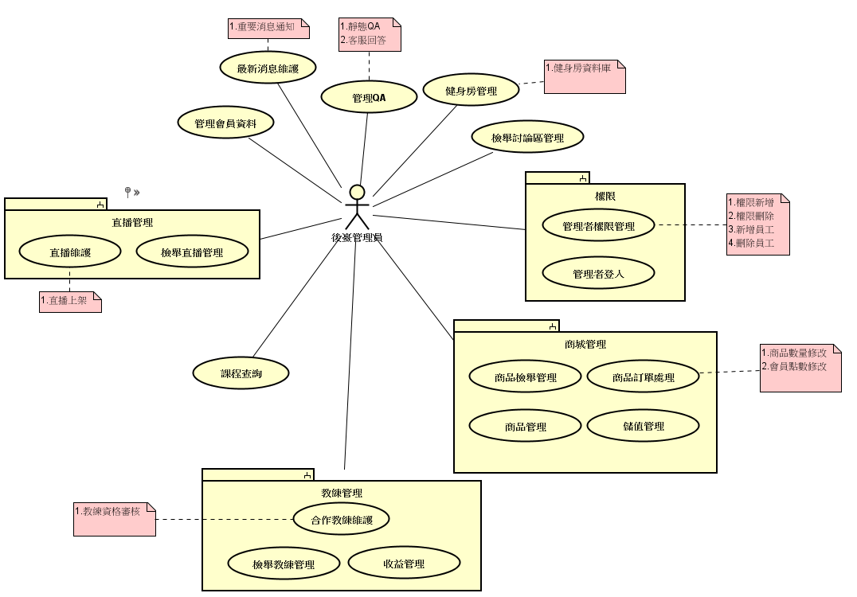
後台: | 首頁
 | 最新消息維護 | 19+1 個UC | 後台
 | 管理QA
 | 健身房管理

 | 管理者登入
 | 管理者權限管理
 | 檢舉討論區管理

 | 直播維護
 | 檢舉直播管理

 | 管理會員資料

 | 合作教練維護
 | 檢舉教練管理
 | 收益管理

 | 課程查詢

 | 商品檢舉管理
 | 商品管理
 | 儲值管理
 | 商品訂單處理

手機前台: | 首頁 | 26+1個UC
 | 查看常見問題
 | 聯繫客服QA |  | 手機前台
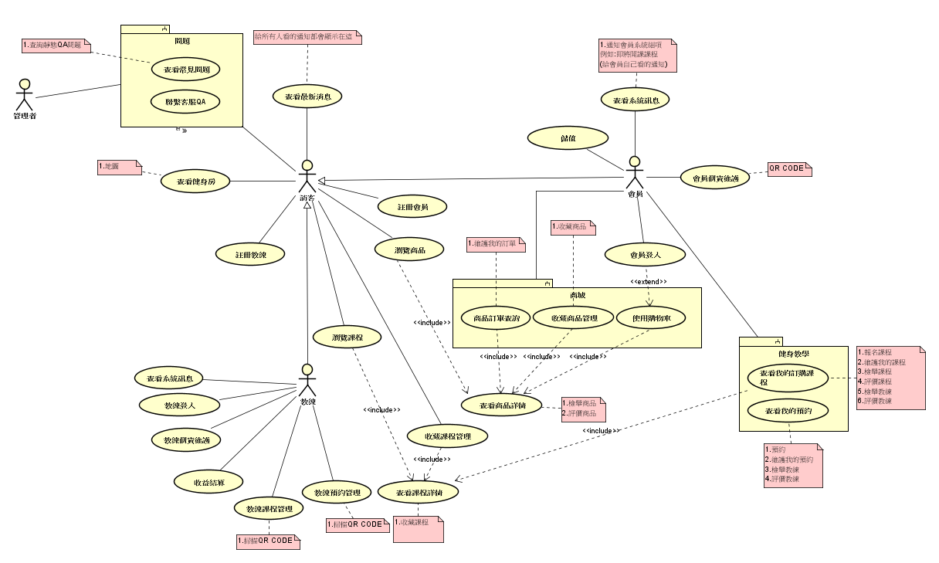
 | 查看健身房
 | 查看最新消息

 | 瀏覽課程
 | 查看課程詳情

 | 註冊教練
 | 教練登入
 | 教練個資維護
 | 收益結算
 | 教練課程管理
 | 教練預約管理

 | 瀏覽商品
 | 查看商品詳情
 | 商品訂單查詢
 | 收藏商品管理
 | 使用購物車
 | 收藏課程管理

 | 註冊會員
 | 會員登入
 | 會員個資維護
 | 儲值
 | 查看系統訊息
 | 查看我的預約
 | 查看我的訂購課程

